Analysis
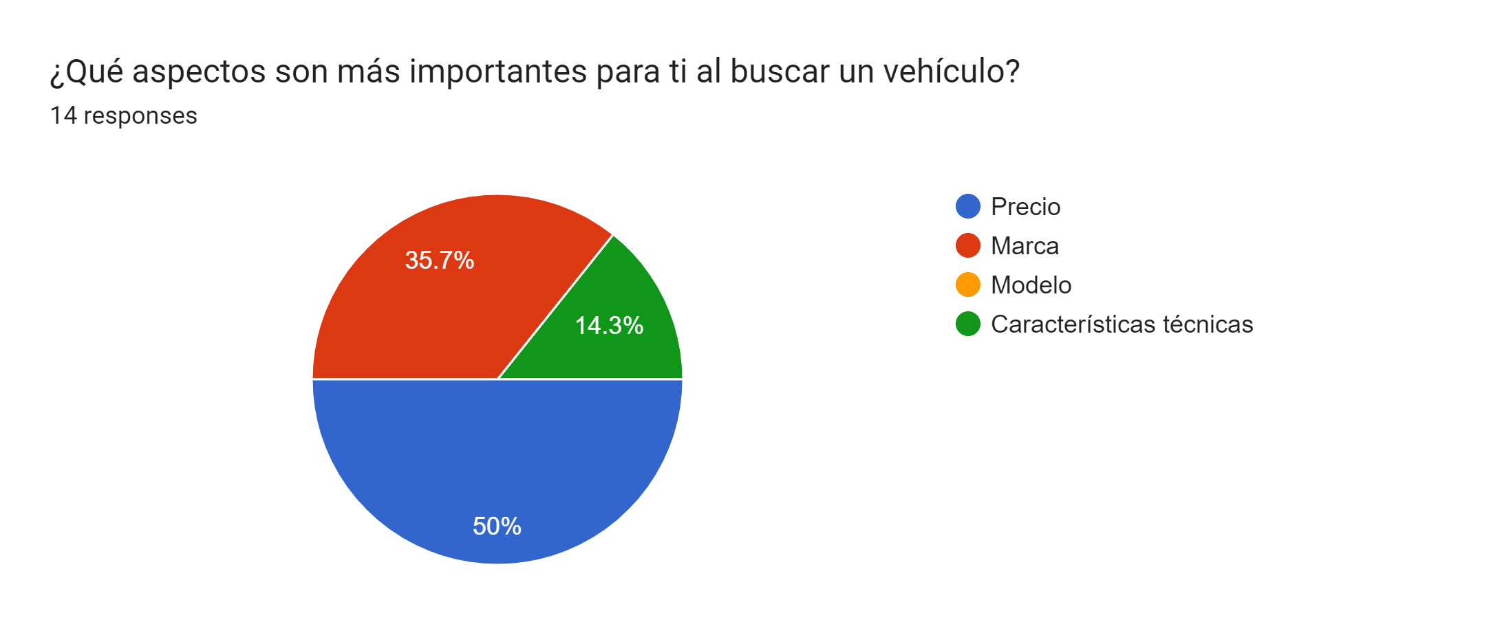
Algoritmo |  | Naïve bayes classification | Propósito | Optimizar recomendaciones basadas en conversion tracking para usuarios sabiendo keywords en sus búsquedas de redes sociales

Data Schema

Carro |  |  |  | Meta Pixel
 | Marca |  |  |  | keyword
 | Año |  |  |  | Timestamp
 | Modelo |  |  |  | device (computer, phone, tablet)
 | Kilometraje
 | Tipo (Sedán, Hatchback, Sedán Compacto, SUV, etc) |  |  | X Pixel
 | Precio |  |  |  | keyword
 | Ubicación (solo ciudades de guatemala) |  |  |  | Timestamp
 |  |  |  |  | device (computer, phone, tablet)

 |  |  |  | TikTok Pixel
 |  |  |  |  | keyword
 |  |  |  |  | Timestamp
 |  |  |  |  | device (computer, phone, tablet)

 |  |  |  | Crea tres listas de objetos estas simularán información recolectada por Meta Pixel, X Pixel y TikTok Pixel y deben contener al menos 25 objetos con las siguientes propiedades: keyword (cualquiera de los valores de la lista anterior correspondientes a las propiedades de maker, model, type. Ejemplo keyword: "Toyota", keyword: "SUV, keyword: "Lancer") y por

